实现原理
特性在系统中的位置 | 日志中心特性在整个系统中的调用关系
图示 | 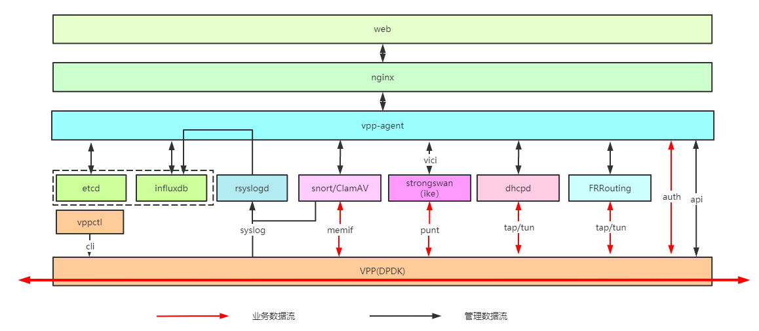
说明 | 1、防火墙日志主要有三部分日志产生、日志存盘和日志外发。防火墙的日志产生是由业务模块产生的主要是agent和snort产生的日志，产生的日志通过5556端口写到influxdB中。 2、日志在写入influxdB的同时会将日志写入日志外发管道，再由日志消费者从管道中读取日志外发到日志服务器。除了安全策略允许日志由Logserver外发之外，其他日志由Agent进行外发。 3、日志外发格式为syslog时会将日志转换为syslog格式，restAPI格式时是agent建立http进行发送的

特性内部实现分析 | 日志中心特性的内部实现
简述
流程图 | 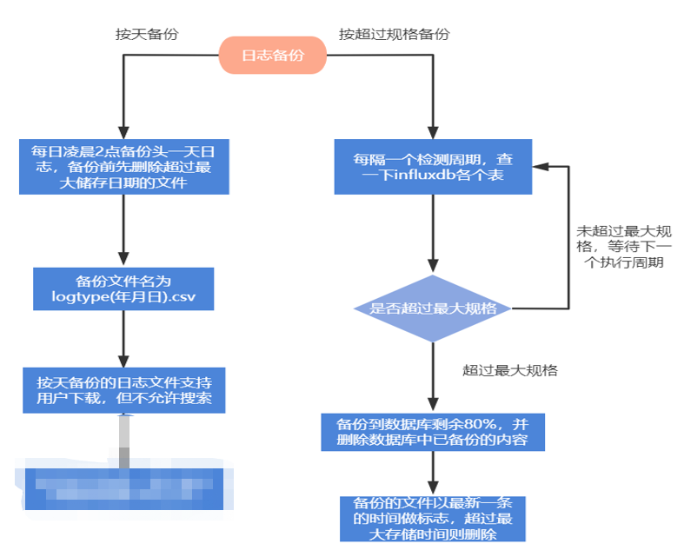
说明 | 1、日志中心内部功能主要分为日志数据写入（日志数据产生、日志归并、日志数据落盘）、日志数据管理（备份、清理、导出）、日志外发和调试日志管理等功能。 2、日志数据写入功能介绍 2.1、日志数据产生：日志数据产生主要是agent和snort根据各个功能模块的操作情况和业务流情况产生的日志数据。Agent和Snort会将产生的日志通过本地的5556端口写入到influxdb和日志外发管道中 2.2、日志归并：日志数据产生并写入influxdB后，如果日志数据由相同五元组的日志产生时agent会判断是否再归并周期内，如果在归并周期内会覆盖已产生的数据（C01考虑将日志归并功能从agent中剥离出来）。日志外发不受日志归并的影响。 2.3、日志数据落盘：写到5556端口的数据会记录到influxdB中完成日志数据落盘。 3、日志数据管理功能介绍 3.1、日志查询、清除、导出：agent直接操作influxdb，与个特性模块无关 3.2、日志备份：agent实现的按天备份和超规格备份。日志按天备份会在凌晨两点时进行日志备份，超规格备份是指日志超过日志规格时如果由日志写入时会将日志进行备份。日志备份时如果日志文件已经存在时会将备份的日志追加到日志备份文件中。 3.3、日志数据清理：日志达到规格上限时，由agent写日志的时候发起清理最老日志的20%，当天生成的日志会备份，多次备份是追加。 3.4、日志备份文件清理：日志按天备份时会删除过期的日志备份文件。 4、日志外发：日志外发是agent和logserver实现（安全策略允许日志由logserver进程实现），将需要外发的日志放到管道中，管道会持续外发日志，如果管道满时日志外发会被丢弃。入库之前把日志放到日志外发的管道里，消费的时候根据日志外发的条件进行过滤 5、调试日志功能：调试日志主要日志收集和日志轮转功能 5.1、日志轮转：使用linux的定时任务实现
 | dbtask流量监控？Loggerserver发送安全策略阻断和允许的日志

